CollectiveAccess
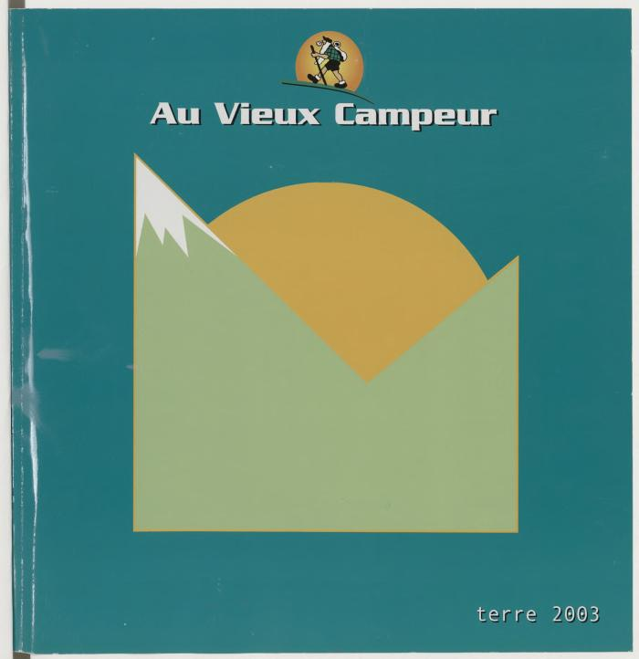
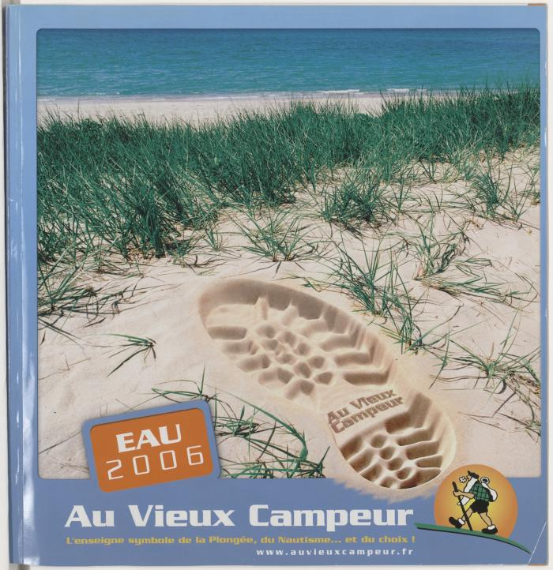
Image | Object | Description | Date
 | Au Vieux Campeur, Terre 2003 (AVC_CAT_282) | Couverture verte avec dessin montagne
 | Au Vieux Campeur. Eau 2006 (AVC_CAT_310) | Couverture photo plage
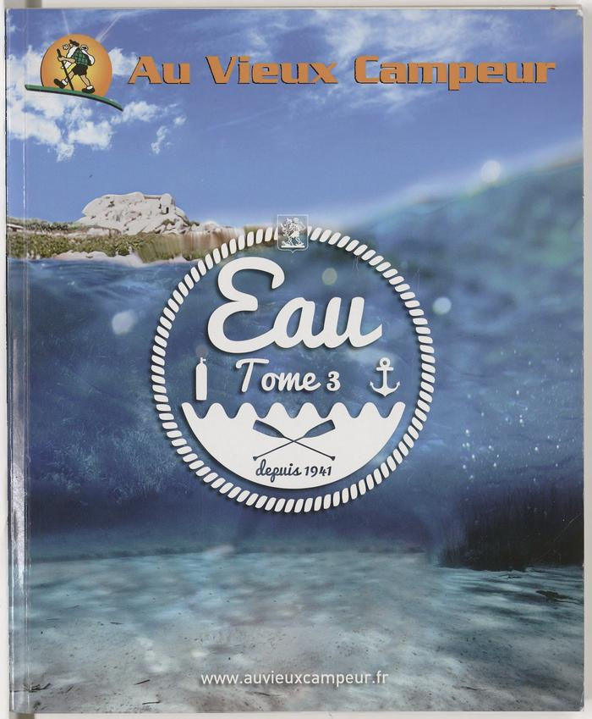
 | Au Vieux Campeur, Eau tome 3 (AVC_CAT_XXX) | Couverture photo sous-marine et logo "eau tome 3"

